Økonomisk oversikt drift
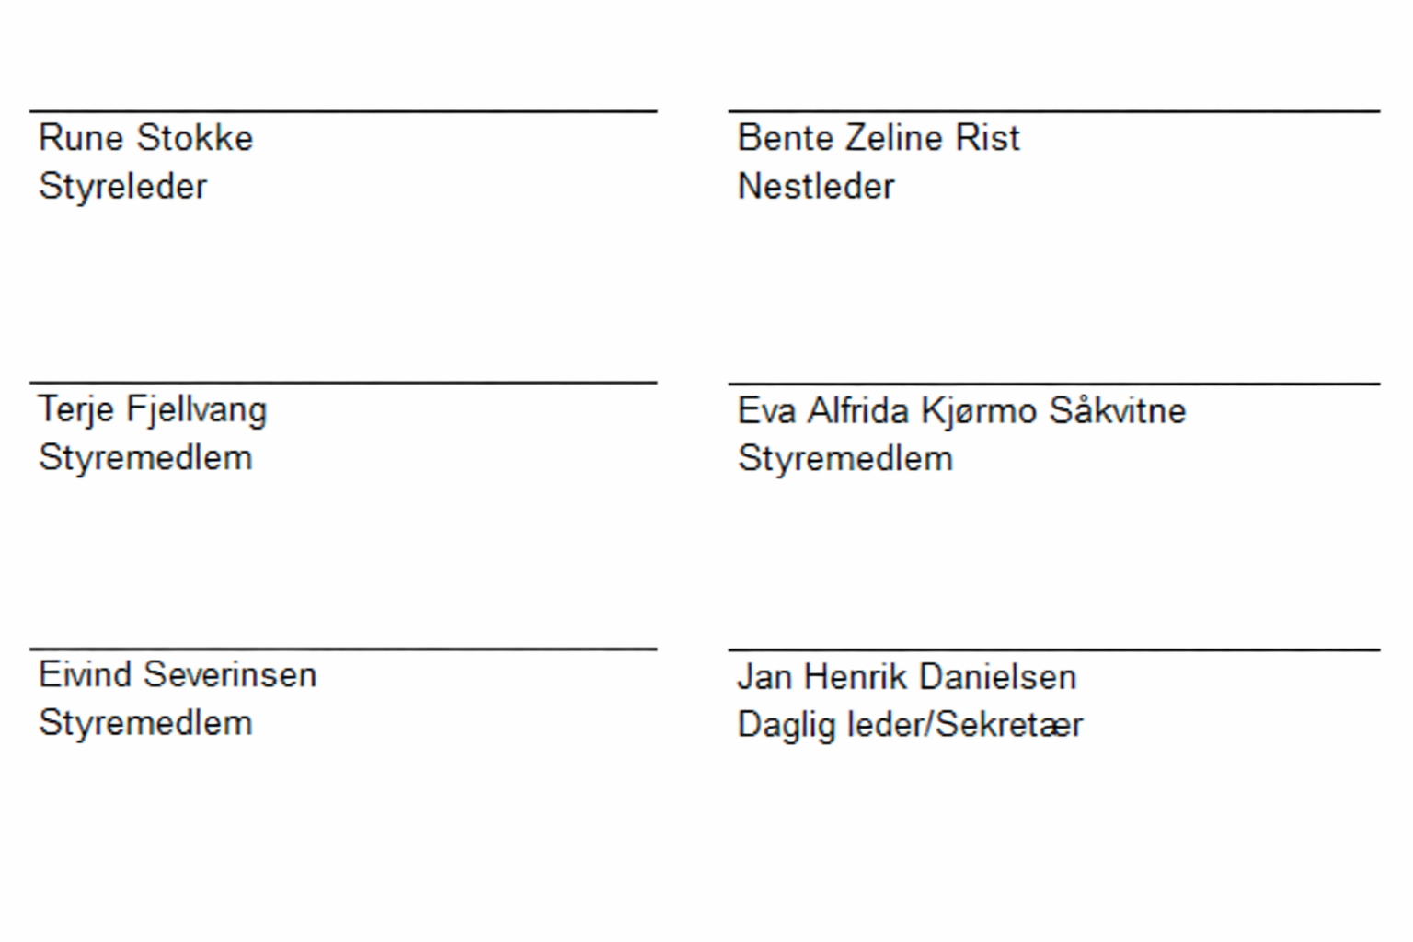
Årsregnskap 2025 |  |  |  | OFA IKS
Økonomisk oversikt etter art - drift jf. §5-6 i forskrift om økonomiplan, årsbudsjett, årsregnskap og årsberetning for kommuner og fylkeskommuner mv
Driftsregnskap | Regnskap 2025 | Opprinnelig budsjett 2025 | Regulert budsjett 2025 | Regnskap 2024
Overføringer og tilskudd fra andre | -10,933,819 | -10,857,000 | -10,857,000 | -12,915,029
Salgs- og leieinntekter | -30,832
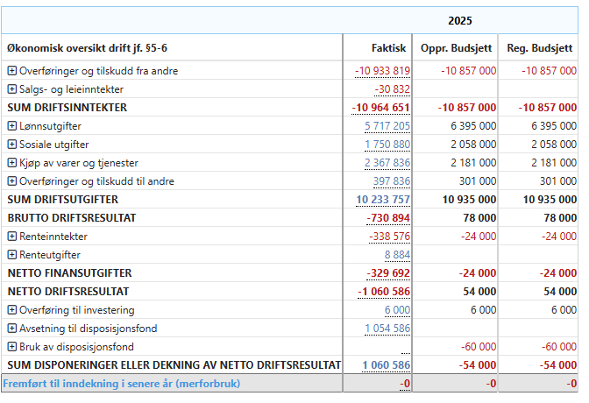
Sum driftsinntekter | -10,964,651 | -10,857,000 | -10,857,000 | -12,915,029
Lønnsutgifter | 5,717,205 | 6,395,000 | 6,395,000 | 5,117,187
Sosiale utgifter | 1,750,880 | 2,058,000 | 2,058,000 | 1,405,288
Kjøp av varer og tjenester | 2,367,836 | 2,181,000 | 2,181,000 | 2,471,674
Overføringer og tilskudd til andre | 397,836 | 301,000 | 301,000 | 546,340
Sum driftsutgifter | 10,233,757 | 10,935,000 | 10,935,000 | 9,540,489
BRUTTO DRIFTSRESULTAT | -730,894 | 78,000 | 78,000 | -3,374,540
Renteinntekter | -338,576 | -24,000 | -24,000 | -169,547
Renteutgifter | 8,884 | 0 | 0 | 1
Netto finansutgifter | -329,692 | -24,000 | -24,000 | -169,546
NETTO DRIFTSRESULTAT | -1,060,586 | 54,000 | 54,000 | -3,544,086
Overføring til investering | 6,000 | 6,000 | 6,000 | 5,918
Avsetninger til disposisjonsfond | 1,054,586 |  |  | 3,538,168
Bruk av disposisjonsfond |  | -60,000 | -60,000
Sum disponeringer eller dekning av netto driftsresultat | 1,060,586 | -54,000 | -54,000 | 3,544,086
Fremført til inndekning i senere år (merforbruk) | 0 | 0 | 0 | 0

 | Kristiansand, 13.03.2026

Balanseregnskap
Årsregnskap 2025 |  |  | OFA IKS
Balanseregnskapet jf. § 5-8 i forskrift om økonomiplan, årsbudsjett, årsregnskap og årsberetning for kommuner og fylkeskommuner mv
Balanseregnskapet | Note-henvisning | Regnskap 2025 | Regnskap 2024
Eiendeler
Anleggsmidler |  | 4,417,498 | 3,555,105
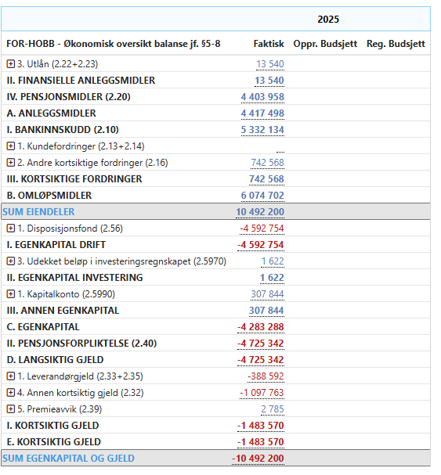
Finansielle anleggsmidler |  | 13,540 | 5,918
Utlån | 9 | 13,540 | 5,918
Pensjonsmidler | 7 | 4,403,958 | 3,549,187
Omløpsmidler |  | 6,074,702 | 5,074,296
Bankinnskudd og kontanter |  | 5,332,134 | 4,045,432
Kortsiktige fordringer |  | 742,568 | 1,028,863
Kundefordringer | 5 | 0 | 10,219
Andre kortsiktige fordringer |  | 742,568 | 1,018,645
SUM EIENDELER |  | 10,492,200 | 8,629,401
Egenkapital og gjeld
Egenkapital |  | -4,283,288 | -3,589,287
Egenkapital drift |  | -4,592,754 | -3,538,168
Disposisjonsfond | 3 | -4,592,754 | -3,538,168
Egenkapital investering |  | 1,622 | 0
Udekket beløp i investeringsregnskapet |  | 1,622
Annen egenkapital |  | 307,844 | -51,119
Kapitalkonto | 4 | 307,844 | -51,119
Langsiktig gjeld |  | -4,725,342 | -3,503,986
Pensjonsforpliktelse | 7 | -4,725,342 | -3,503,986
Kortsiktig gjeld |  | -1,483,570 | -1,536,128
Leverandørgjeld | 5 | -388,592 | -497,350
Annen kortsiktig gjeld |  | -1,097,763 | -1,165,701
Premieavvik | 7 | 2,785 | 126,923
SUM EGENKAPITAL OG GJELD |  | -10,492,200 | -8,629,401

Note 2
Årsregnskap 2025 |  | OFA IKS

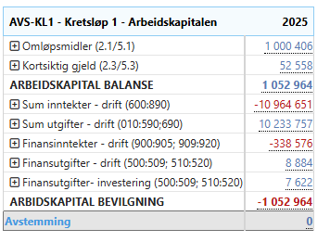
Note 2 - Endring i arbeidskapitalen | Regnskap 2025 | Regnskap 2024
Inntekter driftsdel | -10,964,651 | -12,915,029
Innbetalinger ved eksterne finanstransaksjoner | -338,576 | -169,547
Sum anskaffelse av midler | -11,303,227 | -13,084,576
Utgifter driftsdel | 10,233,757 | 9,540,489
Utbetalinger ved eksterne finanstransaksjoner | 16,506 | 5,919
Sum anvendelse av midler | 10,250,263 | 9,546,408
Netto anskaffelse/anvendelse av midler | -1,052,964 | -3,538,168
Arbeidskapital bevilgningsregnskapet | -1,052,964 | -3,538,168
Kortsiktige fordringer | -286,295 | 1,028,863
Premieavvik |  | 126,923
Betalingsmidler | 1,286,702 | 4,045,432
Sum omløpsmidler | 1,000,406 | 5,201,218
Annen kortsiktig gjeld | 52,558 | -1,663,051
Sum kortsiktig gjeld | 52,558 | -1,663,051
Arbeidskapital balanse | 1,052,964 | 3,538,168

Note 3
Årsregnskap 2025 |  | OFA IKS

Note 3 - Avsetning og bruk av fond | Regnskap 2025 | Regnskap 2024
Disposisjonsfond - kap. 256
Beholdning per 01.01.2025 | 3,538,168 | 0
Bruk av disposisjonsfond i investeringsregnskapet | 0 | 0
Bruk av disposisjonsfond i driftsregnskapet | 0 | 0
Avsetning til disposisjonsfond | 1,054,586 | 39,860
Avsetning av mindreforbruk til disposisjonsfond | 0 | 3,498,308
Beholdning per 31.12.2025 | 4,592,754 | 3,538,168
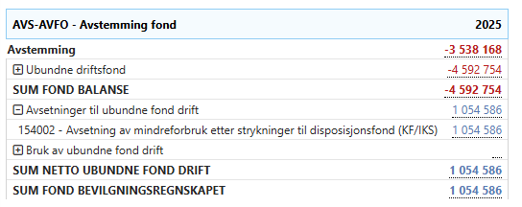
Samlet avsetning og bruk av fond i året
Beholdning per 01.01.2025 | 0 | 0
Avsetninger | 1,054,586 | 3,538,168
Bruk av avsetninger | 0 | 0
Netto avsetninger (negativt tall betyr netto forbruk) | 1,054,586 | 3,538,168
Beholdning per 31.12.2025 | 4,592,754 | 3,538,168

Note 7
Årsregnskap 2025 | OFA IKS

Note 7 - Pensjon
Spesifikasjon av pensjonskostnad og årets premieavvik | KLP
Årets pensjonsopptjening, nåverdi | 852,278
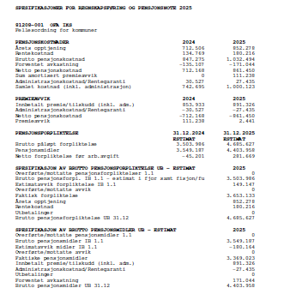
Rentekostnad av påløpt pensjonsforpliktelse | 180,216
- Forventet avkastning på pensjonsmidlene | -171,044
Administrasjonskostnader | 27,435
Samlet kostnad (inkl. adm.) | 888,885
Årets pensjonspremie | 891,326
Årets premieavvik | 2,441
Amortiseringsperiode | 1 år

Pensjonsmidler og pensjonsforpliktelser | KLP
 | Pensjon | Arb.giv.av.
Brutto påløpte pensjonsforpliktelser per 31.12.2024 | 4,685,627 | 660,673
Pensjonsmidler per 31.12.2024 | 4,403,958 | 620,958
Netto pensjonsforpliktelser per 31.12.2024 | 281,669 | 39,715

Estimatavvik og planendringer | KLP
Estimatavvik pensjonsmidler per 31.12.2024 | 0
Estimatavvik pensjonsforpliktelser per 31.12.2024 | 149,147
Herav virkningen av planendringer

Beregningsforutsetninger | KLP
Forventet avkastning pensjonsmidler | 4.50%
Diskonteringsrente | 4.00%
Forventet årlig lønnsvekst | 2.97%
Forventet årlig G-regulering | 2.97%
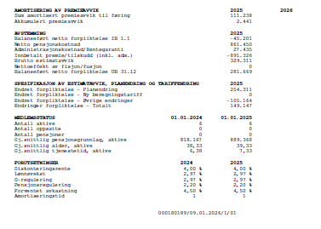
Forventet pensjonsregulering | 2.20%

Note 9
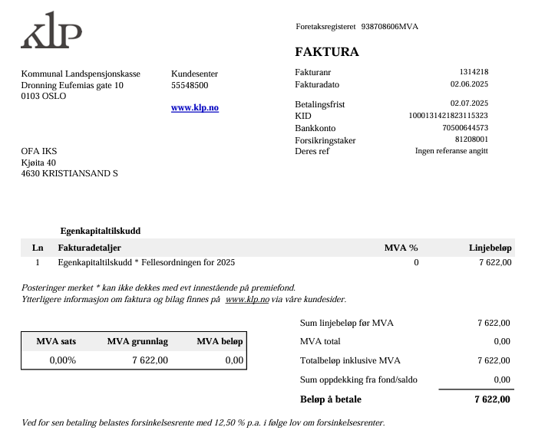
Årsregnskap 2025 |  | OFA IKS

Note 8 | Regnskap 2025 | Endring fra 2024
Aksjer og andeler
Egenkapitalinnskudd
Innskudd KLP | 13,540 | 7,622
Sum egenkapitalinnskudd KLP | 13,540 | 7,622

